Thi truong VN
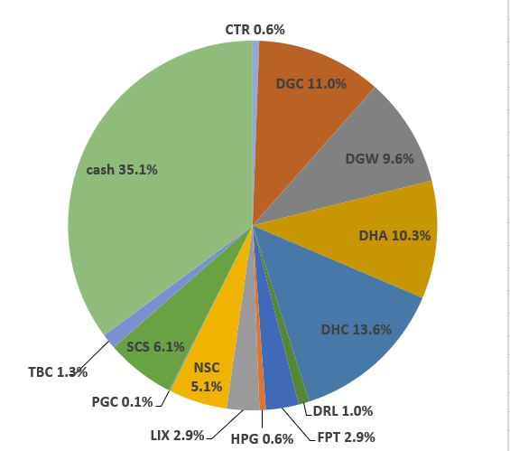
 |  |  |  |  |  |  |  |  |  |  |  |  |  | Ticker | shares | kha dung | cost basis | price | gia tri von | gia tri hien tai |  |  |  |  |  |  | Date | Equity | Equity % | Cash | Cash % | Total
Total weighted average

 | Stock | owned? | %? | Cost basis | Number of shares | Latest FY P/E | Average 5y ROC | Debt / Capital | 5y Compounding Rate from csv | 5y Compounding Rate | 10y Compounding Rate | 15y Compounding Rate | ben BSC: |  |  |  |  |  |  |  |  |  |  |  |  |  | Date | Equity | Equity % | Cash | Cash % | Total
 |  |  |  |  |  |  |  |  |  |  |  |  |  | tien bidv |  |  |  |  |  | 427,279,391 |  |  |  |  |  |  | 2022-05-16 | VND 778,741,850 |  | VND 531,838,143
 | DGC |  |  |  |  |  |  |  |  |  |  |  |  | CTR | 1,484 | 1,484 | 68,652 | 72,800 | 101,880,000 | 108,035,200 | 4.57 | 6,155,200 | 6.04 |  |  | Nhận 500tr đầu của anh Thế
 | VPG |  |  |  |  |  |  |  |  |  |  |  |  | DGC | 53 | 53 | 99,700 | 72,600 | 5,284,100 | 3,847,800 | 0.16 | -1,436,300 | -27.18 |  |  |  |  |  |  |  |  | Allocation (20 May 2022):
 | DHC |  |  |  |  |  |  |  |  |  |  |  |  | DGW | 60 | 60 | 0 | 54,800 | 0 | 3,288,000 | 0.14 | 3,288,000 | 0
 | DGW |  |  |  |  |  |  |  |  |  |  |  |  | DHC | 5,060 | 5,060 | 60,516 | 41,500 | 306,210,000 | 209,990,000 | 8.88 | -96,220,000 | -31.42
 | HPG |  |  |  |  |  |  |  |  |  |  |  |  | FPT | 12,240 | 12,240 | 82,200 | 85,600 | 1,006,128,000 | 1,047,744,000 | 44.3 | 41,616,000 | 4.14
 | CTR |  |  |  |  |  |  |  |  |  |  |  |  | FPT_WFT | 2,436 | 0 | 0 | 85,600 | 0 | 208,521,600 | 8.82 | 208,521,600 | 0
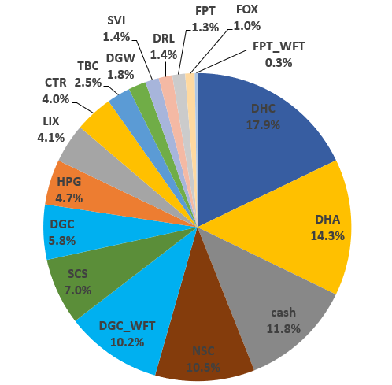
 | VCS |  |  |  |  |  |  |  |  |  |  |  |  | HPG | 80 | 80 | 21550 | 28,200 | 1724000 | 2,256,000 | 0.1 | 532,000 | 30.86
 | CAP |  |  |  |  |  |  |  |  |  |  |  |  | RAL | 300 | 300 | 93,500 | 105,900 | 28,050,000 | 31,770,000 | 1.34 | 3,720,000 | 13.26
 | DCM |  |  |  |  |  |  |  |  |  |  |  |  | SCS | 2880 | 2880 | 87,056 | 74,700 | 250,720,000 | 215,136,000 | 9.1 | -35,584,000 | -14.19
 | RAL |  |  |  |  |  |  |  |  |  |  |  |  | VCS | 8,400 | 8,400 | 75,507 | 63,200 | 634,260,000 | 530,880,000 | 22.45 | -103,380,000 | -16.3 |  |  |  | 2022-06-17 | VND 1,208,924,800 |  | VND 161,378,884
 | DHA |  |  |  |  |  |  |  |  |  |  |  |  | VPG_WFT | 185 | 0 | 0 | 19,550 | 0 | 3,616,750 | 0.15 | 3,616,750 | 0 |  |  |  |  |  |  |  |  | Allocation (17 June 2022):
 | TMP
 | FPT
 | REE
 | GMX
 | SVI
 | TBC
 | LIX
 | NSC
 | DRL
 | SCS |  |  |  |  |  |  |  |  |  |  |  |  |  |  |  | Nợ | iSave | Tiền | iSave + Tiền - Nợ
 | SAB |  |  |  |  |  |  |  |  |  |  |  | ben TCBS: | iSave |  |  | 1,866 | 198,391,133 | 237,000,000
 |  |  |  |  |  |  |  |  |  |  |  |  |  | CTR | 1,500 | 1,500 | 51.42 | 73 | 77,130,000 | 109,500,000 | 32370000 | 0.42 | 0 | more_vert
 |  |  |  |  |  |  |  |  |  |  |  |  |  | DGC | 12,500 | 12,500 | 63.78 | 72.5 | 797,200,000 | 906,250,000 | 109050000 | 0.137 | 0 | more_vert
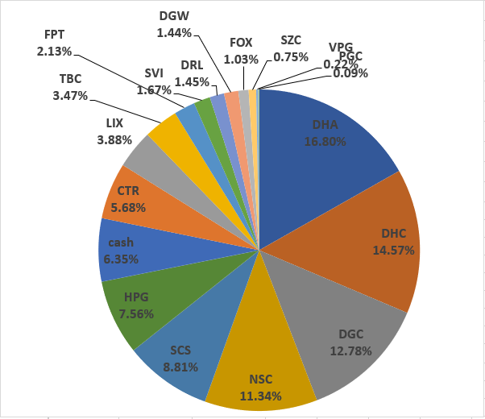
 |  |  |  |  |  |  |  |  |  |  |  |  |  | DHA | 15,400 | 15,400 | 26.88 | 48.5 | 413,921,200 | 746,900,000 | 332978800 | 0.804 | 0 | more_vert
 |  |  |  |  |  |  |  |  |  |  |  |  |  | DHC | 37,760 | 37,760 | 36.72 | 41.5 | 1,386,584,960 | 1,567,040,000 | 180455040 | 0.13 | 0 | more_vert |  |  | 2022-07-15 |  |  | VND 83,469,435 |  | VND 1,313,710,635
 |  |  |  |  |  |  |  |  |  |  |  |  |  | HPG | 54,100 | 54,100 | 18.74 | 28.2 | 1,013,996,300 | 1,525,620,000 | 511623700 | 0.505 | 0 | more_vert
 |  |  |  |  |  |  |  |  |  |  |  |  |  | RAL | 4,000 | 4,000 | 81.93 | 105.9 | 327,704,000 | 423,600,000 | 95896000 | 0.293 | 0 | more_vert
 |  |  |  |  |  |  |  |  |  |  |  |  |  | SCS | 8,000 | 8,000 | 68.6 | 74.7 | 548,808,000 | 597,600,000 | 48792000 | 0.089 | 0 | more_vert
 |  |  |  |  |  |  |  |  |  |  |  |  |  | TBC | 6,900 | 6,900 | 27.66 | 39.65 | 190,854,000 | 273,585,000 | 82731000 | 0.433 | 0 | more_vert
 |  |  |  |  |  |  |  |  |  |  |  |  |  | VCS | 24,400 | 24,400 | 53.52 | 63.5 | 1,305,839,200 | 1,549,400,000 | 243560800 | 0.187 | 0 | more_vert
 |  |  |  |  |  |  |  |  |  |  |  |  |  | VPG | 23,415 | 22,200 | 15.33 | 19.9 | 358,858,290 | 465,958,500 | 107100210 | 0.298 | 0 | more_vert
 |  |  |  |  |  |  |  |  |  |  |  |  |  | CAP | 2,000 | 2,000 | 68.42 | 74.5 | 136,840,000 | 149,000,000 | 12160000 | 0.089 | 0 | more_vert
 |  |  |  |  |  |  |  |  |  |  |  |  |  | DGC | 5,300 | 5,300 | 61.31 | 72.5 | 324,916,500 | 384,250,000 | 59333500 | 0.183 | 0 | more_vert
 |  |  |  |  |  |  |  |  |  |  |  |  |  | DHA | 15,400 | 15,400 | 38.25 | 48.5 | 589,019,200 | 746,900,000 | 157880800 | 0.268 | 0 | more_vert
 |  |  |  |  |  |  |  |  |  |  |  |  |  | DHC | 1,300 | 1,300 | 40.61 | 41.5 | 52,795,600 | 53,950,000 | 1154400 | 0.022 | 0 | more_vert
 |  |  |  |  |  |  |  |  |  |  |  |  |  | HPG | 17,000 | 17,000 | 22.76 | 28.2 | 386,920,000 | 479,400,000 | 92480000 | 0.239 | 0 | more_vert
 |  |  |  |  |  |  |  |  |  |  |  |  |  | RAL | 2,000 | 2,000 | 109.15 | 105.9 | 218,304,000 | 211,800,000 | -6504000 | -0.03 | 0 | more_vert
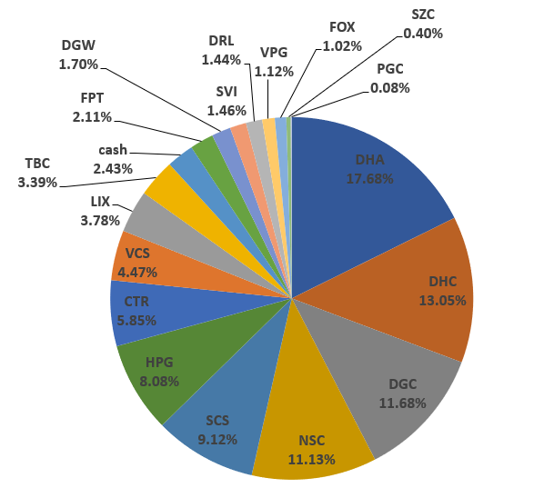
 |  |  |  |  |  |  |  |  |  |  |  |  |  | VCS | 4,900 | 4,900 | 59.84 | 63.5 | 293,230,700 | 311,150,000 | 17919300 | 0.061 | 0 | more_vert |  |  | 2022-08-15 |  |  | VND 33,865,534 |  | VND 1,395,489,534
 |  |  |  |  |  |  |  |  |  |  |  |  |  | VPG | 42,300 | 41,000 | 18.14 | 19.9 | 767,279,700 | 841,770,000 | 74490300 | 0.097 | 0 |  |  | truoc khi nhan co phieu cua ba

VCS | VND 2,391,430,000
HPG | VND 2,007,276,000
DHC | VND 1,830,980,000
DHA | VND 1,493,800,000
VPG | VND 1,311,345,250
DGC | VND 1,294,347,800
FPT | VND 1,256,265,600
SCS | VND 812,736,000
RAL | VND 667,170,000
iSave | VND 435,389,267
tien bidv | VND 427,279,391
TBC | VND 273,585,000
CTR | VND 217,535,200
CAP | VND 149,000,000
DGW | VND 3,288,000
 |  |  |  |  |  |  |  |  |  |  |  |  | shares | Giá trị vốn | Mã | Giá trị | Mã | Tổng giá trị | Allocation | Tổng số cổ phiếu | Cost basis per share
 |  |  |  |  |  |  |  |  |  |  |  |  |  |  |  |  |  |  |  |  |  |  | VND 2,391,430,000 | 16.41%
 |  |  |  |  |  |  |  |  |  |  |  |  |  |  |  |  | CTR |  |  |  |  | HPG | VND 2,007,276,000 | 13.78% |  |  | 2022-08-24 |  |  | VND 42,451,187 |  | VND 10,019,076,687
 |  |  |  |  |  |  |  |  |  |  |  |  |  |  |  |  | DGC |  |  |  |  | DHC | VND 1,830,980,000 | 12.57% |  | da nhan 100k FPT cua ba
 |  |  |  |  |  |  |  |  |  |  |  |  |  |  |  |  | DGW |  |  |  |  | DHA | VND 1,493,800,000 | 10.25%
 |  |  |  |  |  |  |  |  |  |  |  |  |  |  |  |  | DHC |  |  |  |  | VPG | VND 1,311,345,250 | 9.00% |  |  | 2022-08-29 |  |  | VND 2,715,961,443 |  | VND 12,499,485,543
 |  |  |  |  |  |  |  |  |  |  |  |  |  |  |  |  | FPT |  |  |  |  | DGC | VND 1,294,347,800 | 8.88% |  | da nhan 2,5 ti cua ba
 |  |  |  |  |  |  |  |  |  |  |  |  |  |  |  |  | HPG |  |  |  |  | FPT | VND 1,256,265,600 | 8.62%
 |  |  |  |  |  |  |  |  |  |  |  |  |  |  |  |  | RAL |  |  |  |  | SCS | VND 812,736,000 | 5.58% |  | Performance sẽ tính từ đây | 2022-09-05 |  |  | VND 3,237,423,683 |  | VND 12,960,950,283
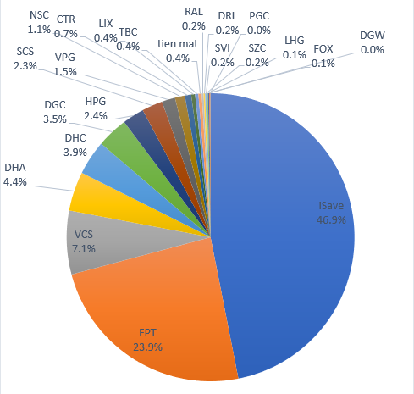
 |  |  |  |  |  |  |  |  |  |  |  |  |  |  |  |  | SCS |  |  |  |  | RAL | VND 667,170,000 | 4.58% |  | da nhan 500tr cua anh The
 |  |  |  |  |  |  |  |  |  |  |  |  |  |  |  |  | VCS |  |  |  |  | iSave | VND 435,389,267 | 2.99%
 |  |  |  |  |  |  |  |  |  |  |  |  |  |  |  |  | VPG |  |  |  |  | tien bidv | VND 427,279,391 | 2.93% |  |  | 2022-10-06 |  |  | VND 5,765,427,789 |  | VND 12,196,182,389
 |  |  |  |  |  |  |  |  |  |  |  |  |  |  |  |  | iSave |  |  |  |  | TBC | VND 273,585,000 | 1.88%
 |  |  |  |  |  |  |  |  |  |  |  |  |  |  |  |  | DHA |  |  |  |  | CTR | VND 217,535,200 | 1.49%
 |  |  |  |  |  |  |  |  |  |  |  |  |  |  |  |  | TBC |  |  |  |  | CAP | VND 149,000,000 | 1.02%
 |  |  |  |  |  |  |  |  |  |  |  |  |  |  |  |  | CAP |  |  |  |  | DGW | VND 3,288,000 | 0.02%

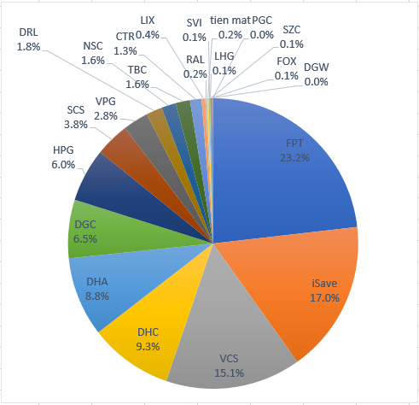
 |  |  |  |  |  |  |  |  |  |  |  |  |  |  |  |  |  |  |  |  |  |  |  |  |  |  |  | Equity | Equity % | Cash | Cash % | Total
 |  |  |  |  |  |  |  |  |  |  |  |  |  |  |  |  |  |  |  |  |  |  |  |  |  |  | 2023-01-08 |  |  | VND 2,090,468,393 |  | VND 12,205,412,393

 |  |  |  |  |  |  |  |  |  |  |  |  |  |  | Tong cong:

 |  |  |  |  |  |  |  |  |  |  |  |  |  |  | tong cong cash

 |  |  |  |  |  |  |  |  |  |  |  |  |  |  |  |  |  |  |  |  |  |  |  |  |  |  |  | Equity | Equity % | Cash | Cash % | Total
 |  |  |  |  |  |  |  |  |  |  |  |  |  |  |  |  |  |  |  |  |  |  |  |  |  |  | 2023-01-22 |  |  | VND 2,099,269,558 |  | VND 12,496,316,858

 |  |  |  |  |  |  |  |  |  |  |  |  |  |  |  |  |  |  |  |  |  |  |  |  |  |  | 2023-05-15 |  |  | VND 693,901,579 |  | VND 12,074,810,979

 |  |  |  |  |  |  |  |  |  |  |  |  |  |  |  |  |  |  |  |  |  |  |  |  | % Dividend yield thực tế | Cổ tức tiền năm ngoái
 |  |  |  |  |  |  |  |  |  |  |  |  |  |  |  |  |  |  |  |  |  |  |  |  |  | VND 411,832,600 | 2023-05-29 |  |  | VND 519,349,268 |  | VND 11,812,831,668

 |  |  |  |  |  |  |  |  |  |  |  |  |  |  |  |  |  |  |  |  |  |  |  |  |  |  | 2023-06-02 |  |  | VND 1,222,234,363 |  | VND 12,478,024,363

 |  |  |  |  |  |  |  |  |  |  |  |  |  |  |  |  |  |  |  |  |  |  |  |  |  |  | 2023-06-08 |  |  | VND 612,984,140 |  | VND 12,952,743,340

 |  |  |  |  |  |  |  |  |  |  |  |  |  |  |  |  |  |  |  |  |  |  |  |  | Tong cong: |  | 2023-06-21 |  |  | VND 239,863,733 |  | VND 13,411,960,933

 |  |  |  |  |  |  |  |  |  |  |  |  |  |  |  |  |  |  |  |  |  |  |  |  | tong cong cash |  | 2023-06-23 |  |  | VND 431,722,578 |  | VND 13,607,707,678
 |  |  |  |  |  |  |  |  |  |  |  |  |  |  |  |  |  |  |  |  |  |  |  |  |  | ô xanh thì điền vào | 2023-06-27 |  |  | VND 444,228,309 |  | VND 13,724,041,209
 |  |  |  |  |  |  |  |  |  |  |  |  |  |  |  |  |  |  |  |  |  |  |  |  |  |  | 2023-06-29 |  |  | VND 229,128,850 |  | VND 13,776,277,450
 |  |  |  |  |  |  |  |  |  |  |  |  |  |  |  |  |  |  |  |  |  |  |  |  |  |  | 2023-07-10 |  |  | -VND 147,904,340 |  | VND 13,665,846,110
 |  |  |  |  |  |  |  |  |  |  |  |  |  |  |  |  |  |  |  |  |  |  |  |  |  |  | 2023-07-18 |  |  | VND 263,743,236 |  | VND 14,077,493,686
 |  |  |  |  |  |  |  |  |  |  |  |  |  |  |  |  |  |  |  |  |  |  |  |  |  |  | 2023-07-26 |  |  | VND 220,274,755 |  | VND 14,586,059,455
 |  |  |  |  |  |  |  |  |  |  |  |  |  |  |  |  |  |  |  |  |  |  |  |  |  |  | 2023-07-31 |  |  | VND 862,668,658 |  | VND 14,571,427,508

2022-09-05 | 12960950283
2022-10-06 | 12196182389
 | 0
2023-01-08 | 12205412393
 | 0
2023-01-22 | 12496316858
2023-05-15 | 12074810979
2023-05-29 | 11812831668
2023-06-02 | 12478024363
2023-06-08 | 12952743340
...

 |  |  |  |  |  |  |  |  |  |  |  |  |  | CTR | 1,500 | 1,500 | 51.42 | 73 | 77,130,000 | 109,500,000 | 32,370,000 | 42.00% | 0 | more_vert
 |  |  |  |  |  |  |  |  |  |  |  |  |  | DGC | 12,500 | 12,500 | 63.78 | 72.5 | 797,200,000 | 906,250,000 | 109,050,000 | 13.70% | 0 | more_vert
 |  |  |  |  |  |  |  |  |  |  |  |  |  | DHA | 15,400 | 15,400 | 26.88 | 48.5 | 413,921,200 | 746,900,000 | 332,978,800 | 80.40% | 0 | more_vert
 |  |  |  |  |  |  |  |  |  |  |  |  |  | DHC | 37,760 | 37,760 | 36.72 | 41.5 | 1,386,584,960 | 1,567,040,000 | 180,455,040 | 13.00% | 0 | more_vert
 |  |  |  |  |  |  |  |  |  |  |  |  |  | HPG | 54,100 | 54,100 | 18.74 | 28.2 | 1,013,996,300 | 1,525,620,000 | 511,623,700 | 50.50% | 0 | more_vert
 |  |  |  |  |  |  |  |  |  |  |  |  |  | RAL | 4,000 | 4,000 | 81.93 | 105.9 | 327,704,000 | 423,600,000 | 95,896,000 | 29.30% | 0 | more_vert
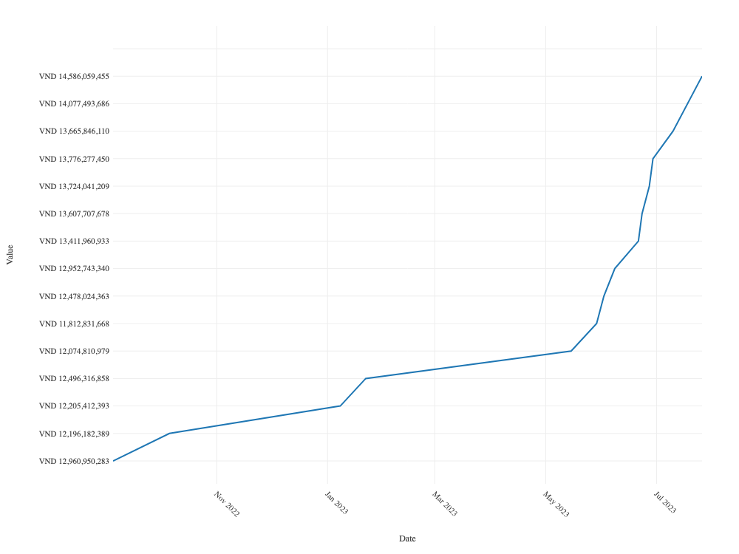
 |  |  |  |  |  |  |  |  |  |  |  |  |  | SCS | 8,000 | 8,000 | 68.6 | 74.7 | 548,808,000 | 597,600,000 | 48,792,000 | 8.90% | 0 | more_vert
 |  |  |  |  |  |  |  |  |  |  |  |  |  | TBC | 6,900 | 6,900 | 27.66 | 39.65 | 190,854,000 | 273,585,000 | 82,731,000 | 43.30% | 0 | more_vert
 |  |  |  |  |  |  |  |  |  |  |  |  |  | VCS | 24,400 | 24,400 | 53.52 | 63.5 | 1,305,839,200 | 1,549,400,000 | 243,560,800 | 18.70% | 0 | more_vert
 |  |  |  |  |  |  |  |  |  |  |  |  |  | VPG | 23,415 | 22,200 | 15.33 | 19.9 | 358,858,290 | 465,958,500 | 107,100,210 | 29.80% | 0 | more_vert
 |  |  |  |  |  |  |  |  |  |  |  |  |  | CAP | 2,000 | 2,000 | 68.42 | 74.5 | 136,840,000 | 149,000,000 | 12,160,000 | 8.90% | 0 | more_vert
 |  |  |  |  |  |  |  |  |  |  |  |  |  | DGC | 5,300 | 5,300 | 61.31 | 72.5 | 324,916,500 | 384,250,000 | 59,333,500 | 18.30% | 0 | more_vert
 |  |  |  |  |  |  |  |  |  |  |  |  |  | DHA | 15,400 | 15,400 | 38.25 | 48.5 | 589,019,200 | 746,900,000 | 157,880,800 | 26.80% | 0 | more_vert
 |  |  |  |  |  |  |  |  |  |  |  |  |  | DHC | 1,300 | 1,300 | 40.61 | 41.5 | 52,795,600 | 53,950,000 | 1,154,400 | 2.20% | 0 | more_vert
 |  |  |  |  |  |  |  |  |  |  |  |  |  | HPG | 17,000 | 17,000 | 22.76 | 28.2 | 386,920,000 | 479,400,000 | 92,480,000 | 23.90% | 0 | more_vert
 |  |  |  |  |  |  |  |  |  |  |  |  |  | RAL | 2,000 | 2,000 | 109.15 | 105.9 | 218,304,000 | 211,800,000 | -6,504,000 | -3.00% | 0 | more_vert
 |  |  |  |  |  |  |  |  |  |  |  |  |  | VCS | 4,900 | 4,900 | 59.84 | 63.5 | 293,230,700 | 311,150,000 | 17,919,300 | 6.10% | 0 | more_vert
 |  |  |  |  |  |  |  |  |  |  |  |  |  | VPG | 42,300 | 41,000 | 18.14 | 19.9 | 767,279,700 | 841,770,000 | 74,490,300 | 9.70% | 0
 |  |  |  |  |  |  |  |  |  |  |  |  |  | priority_high

 |  |  |  |  |  |  |  |  |  |  |  |  |  |  | CTR | 1,484 | 1,484 | 68,652 | 72,800 | 101,880,000 | 108,035,200 | 4.57 | 6,155,200 | 6.04
 |  |  |  |  |  |  |  |  |  |  |  |  |  |  | DGC | 53 | 53 | 99,700 | 72,600 | 5,284,100 | 3,847,800 | 0.16 | -1,436,300 | -27.18
 |  |  |  |  |  |  |  |  |  |  |  |  |  |  | DGW | 60 | 60 | 0 | 54,800 | 0 | 3,288,000 | 0.14 | 3,288,000 | 0
 |  |  |  |  |  |  |  |  |  |  |  |  |  |  | DHC | 5,060 | 5,060 | 60,516 | 41,500 | 306,210,000 | 209,990,000 | 8.88 | -96,220,000 | -31.42
 |  |  |  |  |  |  |  |  |  |  |  |  |  |  | FPT | 12,240 | 12,240 | 82,200 | 85,600 | 1,006,128,000 | 1,047,744,000 | 44.3 | 41,616,000 | 4.14
 |  |  |  |  |  |  |  |  |  |  |  |  |  |  | FPT_WFT | 2,436 | 0 | 0 | 85,600 | 0 | 208,521,600 | 8.82 | 208,521,600 | 0
 |  |  |  |  |  |  |  |  |  |  |  |  |  |  | HPG | 80 | 80 | 21,550 | 28,200 | 1,724,000 | 2,256,000 | 0.1 | 532,000 | 30.86
 |  |  |  |  |  |  |  |  |  |  |  |  |  |  | RAL | 300 | 300 | 93,500 | 105,900 | 28,050,000 | 31,770,000 | 1.34 | 3,720,000 | 13.26
 |  |  |  |  |  |  |  |  |  |  |  |  |  |  | SCS | 2,880 | 2,880 | 87,056 | 74,700 | 250,720,000 | 215,136,000 | 9.1 | -35,584,000 | -14.19
 |  |  |  |  |  |  |  |  |  |  |  |  |  |  | VCS | 8,400 | 8,400 | 75,507 | 63,200 | 634,260,000 | 530,880,000 | 22.45 | -103,380,000 | -16.3
 |  |  |  |  |  |  |  |  |  |  |  |  |  |  | VPG_WFT | 185 | 0 | 0 | 19,550 | 0 | 3,616,750 | 0.15 | 3,616,750 | 0

